Dashboard
BLOCK 139

 | VERSION | 1.0.0

Chuyên Đề Phát Triển Web 1

Evidance
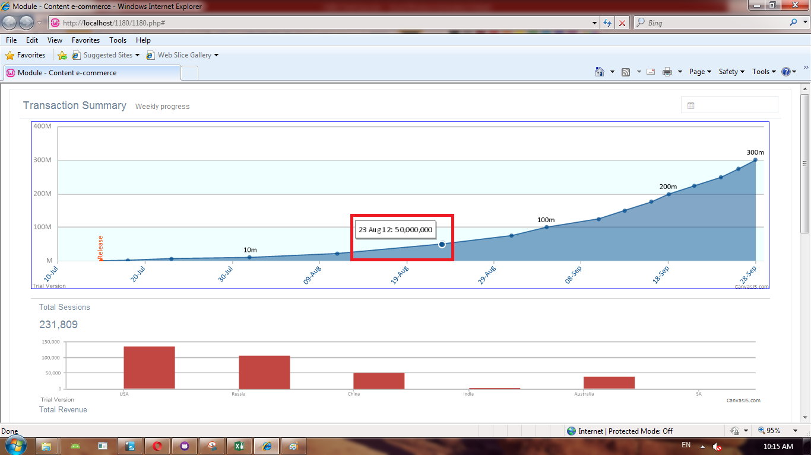
Hình 11

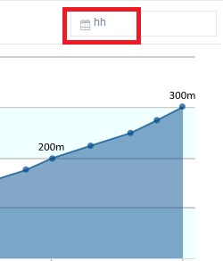
Hình 14

Hình 16

Hình 17

